文化墙评审
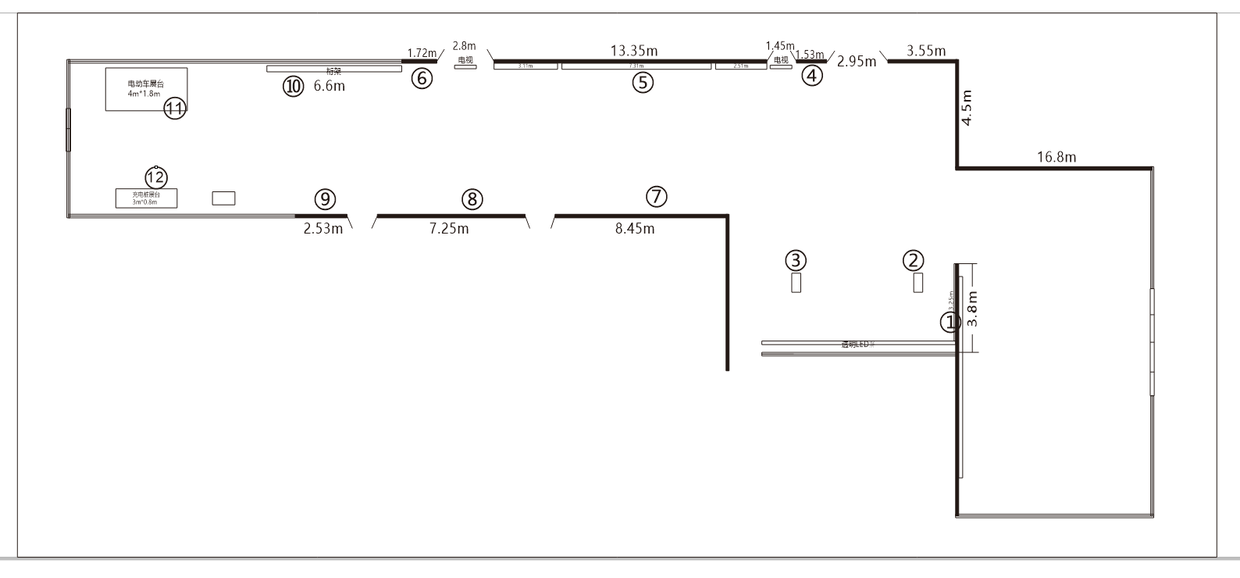
湘江智谷展厅文化墙预算清单
序号 | 区域编号 | 材质 | 规格 | 单位 | 数量 | 单价 | 金额 | 备注
1 | ① | 定制加厚宣绒布+画面UV打印 | 3800*3250 | ㎡ | 12.35 | 115 | 1420.25
2 | ④ | 定制加厚宣绒布+画面UV打印 | 1530*3250 | ㎡ | 4.97 | 115 | 571.84
3 | ⑤ | 定制加厚宣绒布+画面UV打印 | 13350*3250 | ㎡ | 43.39 | 115 | 4989.56
4 | ⑥ | 定制加厚宣绒布+画面UV打印 | 1720*3250 | ㎡ | 5.59 | 115 | 642.85
5 | ⑦ | 定制加厚宣绒布+画面UV打印 | 8450*3250 | ㎡ | 27.46 | 115 | 3158.19
6 | ⑧ | 定制加厚宣绒布+画面UV打印 | 7250*3250 | ㎡ | 23.56 | 115 | 2709.69
7 | ⑨ | 定制加厚宣绒布+画面UV打印 | 2530*3250 | ㎡ | 8.22 | 115 | 945.59
 |  | 定制加厚宣绒布+画面UV打印 | 450*3200 | ㎡ | 1.44 | 115 | 165.60
 |  | 定制加厚宣绒布+画面UV打印 | 1200*3200 | ㎡ | 3.84 | 115 | 441.60
 |  | 定制加厚宣绒布+画面UV打印 | 1300*3200 | ㎡ | 4.16 | 115 | 478.40
8 |  | 亚克力水晶字厚10+5 | 30*30公分 | 个 | 420 | 4 | 1680
9 |  | 亚克力水晶字厚10+5 | 20*20公分 | 个 | 100 | 4 | 400
10 | ⑩ | 全铝桁架+黑底喷绘布 | 6600*3250，U型 | 套 | 39.6 |  | 8481 | 半年价格 |  | 7055
11 | ⑪ | 定制电动车展台 15厘板材打底，车贴饰面 | 4000*1800*150 | 套 | 16.14 | 262 | 4228.68
12 | ⑫ | 定制充电桩展台 15厘板材打底，车贴饰面 | 3000*800*150 | 套 | 5.94 | 262 | 1556.28
13 |  | 4K高清电视机 | 55寸*6台*9天 | 天 | 54 | 420 | 22680 | 预计租3次， 每摆3天 | 3780
14 |  | 电视机移动支架 | 6台*9天 | 天 | 0 | 0 | 0
15 |  | 电源线引进 |  | 项 | 1 | 1000 | 1000
16 |  | 文化墙设计费 |  | ㎡ |  |  | 5000
17 |  | 水牌设计费 |  | 版 | 20 | 50 | 1000
18 |  | 运输费 |  | 项
19 |  | 加急制作费 |  | 项
20 |  | 现场安装执行费 |  | 项
合计 |  |  |  |  |  |  | 61549.52

